TS 1P.D.
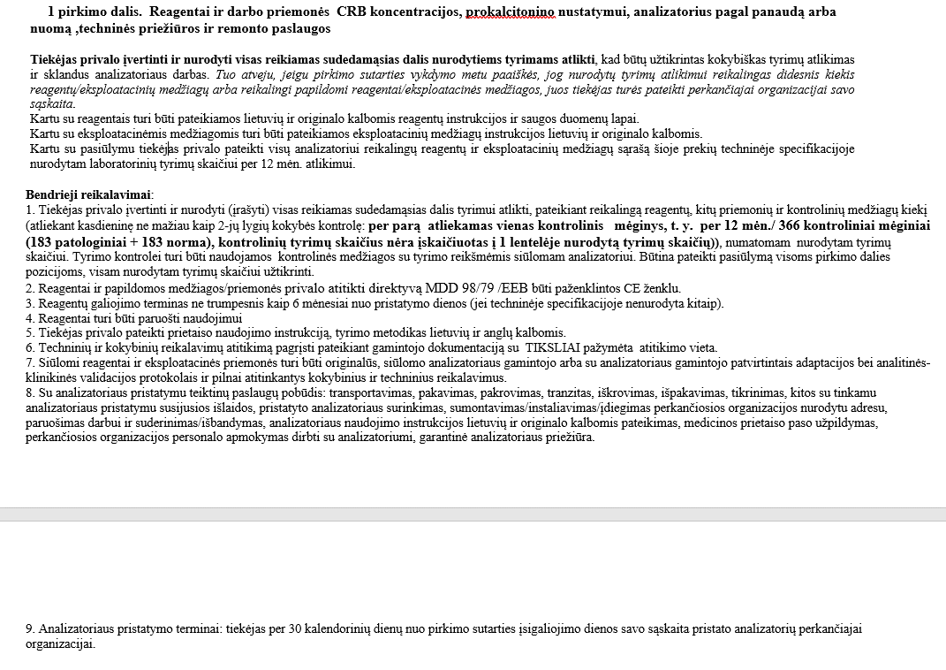

TECHNINĖ SPECIFIKACIJA

1 pirkimo dalis. Reagentai ir darbo priemonės CRB koncentracijos, prokalcitonino nustatymui, analizatorius pagal panaudą arba nuomą ,techninės priežiūros ir remonto paslaugos
Eil. Nr. | Reagento pavadinimas | Kokybiniai ir techniniai reikalavimai. | Tyrimų/testų skaičius per 12 mėn. | Pakuotės kaina Eur be PVM | PVM__ proc. | Suma Eur be PVM, įvertinus nurodytą kiekį (4x5) | Gamintojas, komercinis prekės pavadinimas, reagentų ir priemonių konkretūs techniniai parametrai (atitikimas kokybiniams ir techniniams reikalavimams)
1 | 2 | 3 | 4 | 5 | 6 | 7 | 8
1.1 | CRB koncentracijos nustatymas | Kasetė. Mėginys: pilnas kraujas, plazma, serumas. Galiojimas ne mažiau kaip 6 mėn. nuo pristatymo į laboratoriją, | 1000 | 36.00 | 5 | 1,980.00 | Boditech, kat.nr.CRP-25, i-Chroma II CRB testai. Kiekybinis nustatymas. Mėginys: pilnas kraujas, plazma, serumas. Galiojimas daugiau nei 6 mėn nuo pristatymo į laboratoriją. Kasetės, individualiai supakuotos dėžutėse po 25 vnt. Nurodytam tyrimų kiekiui (įskaičiuojant ir kontrolinius mėginius) per 12 mėn atlikti, reikalingos 55 pakuotės. Gamintojo dokumentacija (konfidencailu) Reagentai 1p.d. psl. 1
1.2 | Kiti tirpalai (kontroliniai ir kt.), darbo priemonės, reikalingos CRB tyrimų atlikimui | Priemones ir kiekius nurodo tiekėjas |  | 6.00 | 5 | 78.00 | Boditech, kat.nr CFPO-100, i-Chroma CRB 2-jų lygių kontrolė. Nurodytam kontrolinių testų skaičiui per 12 mėn atlikti, reikalinga 13 pak. kontrolinės medžiagos. Gamintojo dokumentacija (konfidencailu) Reagentai 1p.d. psl. 12
1.3. | Prokalcitonino koncentracijos nustatymas | Kasetė. Galiojimas ne mažiau kaip 6 mėn. nuo reagentų pristatymo į laboratoriją | 1000 | 56.00 | 5 | 7,672.00 | Boditech, kat.nr. CFPC-23, i-Chroma II Prokalcitonino testai. Kiekybinis tyrimas. Galiojimas daugiau nei 6 mėn nuo pristatymo į labortatoriją. Kasetės, pakuotėse po 10 vnt. Nurodytam tyrimų kiekiui (įskaičiuojant ir kontrolinius mėginius) per 12 mėn atlikti, reikalingos 137 pakuotės. Gamintojo dokumentacija (konfidencailu) Reagentai 1p.d. psl. 15
1.4. | Kiti tirpalai (kontroliniai mėginiai ir kt.) ir darbo priemonės, reikalingos PCT tyrimų atlikimui. | Kiekius nurodo tiekėjas |  | 6.00 | 5 | 186.00 | Boditech, kat.nr. CFPO-97, i-Chroma PCT 2-jų lygių kontrolė. Nurodytam kontrolinių testų skaičiui per 12 mėn atlikti, reikalinga 31 pak. kontrolinės medžiagos. Gamintojo dokumentacija (konfidencailu) Reagentai 1p.d. psl. 23
1.5. | iChroma spausdinimo popierius |  |  | 12.00 | 21 | 12.00 | Arkray, kat.nr 10744, terminis spausdinimo popierius, 57 mm., 5 rulonėliai/pak., reikalinga 1pak
Bendra reagentų ir priemonių kaina Eur be PVM |  |  |  |  |  | 9,928.00
5 ir 21 proc. PVM |  |  |  |  |  | 498.32
Bendra reagentų ir priemonių kaina Eur su PVM |  |  |  |  |  | 10,426.32

 |  |  | PANAUDOS/ NUOMOS PAGRINDAIS SIŪLOMO ANALIZATORIAUS EKSPLOATAVIMO IŠLAIDOS
 |  |  |  |  |  |  |  | 2 lentelė
Eil. Nr. | Techninio aptarnavimo (TP) periodiškumas | TP skaičius per 12mėn. | Vienos TP kaina EUR be PVM* | TP kaina įvertinus nurodytą kiekį (3x4) | TP metu keičiamų detalių, eksploatacinių medžiagų pavadinimai** | Keičiamų detalių ir ekspl. medžiagų mato vnt. | Keičiamų detalių ir ekspl. medžiagų kiekis per 12 mėn. | Keičiamų detalių ir ekspl. medžiagų mato vnt. kaina EUR be PVM | Keičiamų detalių ir ekspl. medžiagų kaina EUR be PVM įvertinus nurodytą kiekį (8x9) | Bendra analizatoriaus eksploatacinių išlaidų kaina 12 mėn. EUR be PVM (5+10)
1 | 2 | 3 | 4 | 5 | 6 | 7 | 8 | 9 | 10 | 11
1 | netaikoma | -- | -- | - | - | - | - | - | - | -
2
...
Bendra eksploatacinių išlaidų kaina EUR be PVM |  |  |  |  |  |  |  |  |  | -
_21_ proc. PVM |  |  |  |  |  |  |  |  |  | -
Bendra eksploatacinių išlaidų kaina EUR su PVM |  |  |  |  |  |  |  |  |  | -

*Į techninės priežiūros kainą įskaičiuotos visos tiekėjo išlaidos , susijusios su tinkamu techninės priežiūros atlikimu, taip pat atvykimo ir kt.
** Turi būti įskaičiuotos visos eksploatacinės medžiagos (keičiamos detalės, medžiagos, terminis popierius, ir kt.) nurodytam tyrimų skaičiui, nurodytas medžiagų kiekis ir kaina).

ĮRANGOS REMONTAS (POGARANTINIU LAIKOTARPIU) PAGAL IŠKVIETIMĄ
3 lentelė
Remonto darbų 1 val. įkainis EUR be PVM (įskaičiuotos transporto ir kitos išlaidos, išskyrus detalių kainą) | 70.00
Remonto metu panaudotoms detalėms ir medžiagoms siūloma nuolaida proc. | 0

BENDRA 1 PIRKIMO DALIES PASIŪLYMO KAINA
4 lentelė
Eil.Nr. | Pavadinimas | Kaina EUR be PVM | Kaina EUR su PVM
1. | Reagentai ir priemonės(1 lentelė) | 9,928.00 | 10,426.32
2. | Pagal panaudą/nuomą siūlomo analizatoriaus eksploatacinės išlaidos (techninis aptarnavimas, eksploatacinės medžiagos ir kt.) (2 lentelė) | - | -
3. | Analizatoriaus nuoma 12 mėn. (Pildoma jei analizatorius teikiamas nuomos pagrindais) | - | -
Bendra 1 pirkimo dalies pasiūlymo kaina EUR |  | 9,928.00 | 10,426.32

ANALIZATORIAUS TECHNINIĖ SPECIFIKACIJA
Eil. Nr. | Reikalaujami techniniai parametrai | Siūlomos įrangos techniniai parametrai
1 | Siūlomo analizatoriaus pavadinimas/modelis, gamintojas | Imunologinių tyrimų analizatorius Boditech iChroma II, Boditech Med Inc.
2 | Naujas arba naudotas (jei siūlomas naudotas analizatorius, jis turi būti pagamintas ne anksčiau kaip 2019 m.) | Naudotas, pagamintas ne anksčiau nei 2019m.
3 | Analizatorius, privalo atitikti direktyvą MDD 98/79 /EEB ir pažymėtas CE ženklu. | Analizatorius atitinka direktyvą MDD 98/79 /EEB ir pažymėtas CE ženklu. Gamintojo dokumentacija (konfidencailu) Analizatoriaus atitikimai CE 1p.d. psl. 1-2
4 | Mėginio tipas: Kapiliarinis, veninis, arterinis. | Mėginio tipas: Kapiliarinis, veninis, arterinis. Gamintojo dokumentacija (konfidencailu) Reagentai 1p.d. psl. 1; 15
5 | Tyrimo rezultato gavimas ne daugiau kaip per 30 min. | Tyrimo atsakymas gaunamas ne daugiau kaip per 30 min. Gamintojo dokumentacija (konfidencailu) Reagentai 1p.d., psl. 2; 15
6. | Integruotas vidinis spausdintuvas | Analizatorius turi integruotą vidinį spausdintuvą. Gamintojo dokumentacija (konfidencailu) Analizatoriaus atitikimai CE 1p.d., psl. 3
7. | Garantinis laikotarpis ne mažiau kaip 12 mėnesių nuo instaliavimo | Suteikiamas garantinis laikotarpis 12 mėn nuo instaliavimo

